Sheet1
Scene No. | 2
Quest Title | 营养的果子
Quest Log | 完成任务
Map No. | 22
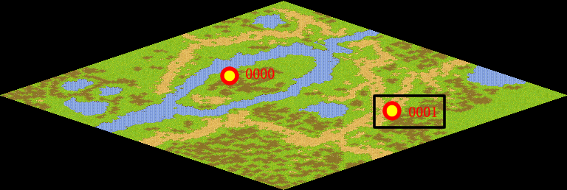
NPC No. | 1
Condition | 得到5个红浆果
Dialog | 谢谢，不过我还需要更多更多的红浆果。
Select | 1：完成，2：取消
Result | 1 :关闭对话框 消除Qlog-0005-001 , 2 : 关闭对话框

ScriptFile | Qlog-0005-002.scr
 | Q0001-0005-002.scr

